说明
设计目的
设计若干材料产出途径（如铭文） 设计采集的引导系统
 |  |  | why | 设计目的
 |  |  | what | 合成材料获得，资源获得（伴生）
 |  |  | wher | 主界面，场景，生活技能界面
 |  |  | when | 每天
功能参考 |  |  | who | 玩家，采集物
倩女幽魂 |  |  | how | 具体表现，功能设计，功能限制

功能入口 |  | 消耗 |  | 限制
主界面-生活技能按钮 |  | 采集消耗：活力 活力来源：日常活动、主线任务、支线任务 |  | 消耗活力

表现形式 |  | 场景
挖矿 |  | 用已有场景配置一块采集专用地图。 公共地图，可pvp

点击关闭界面

 | 界面-采集分页
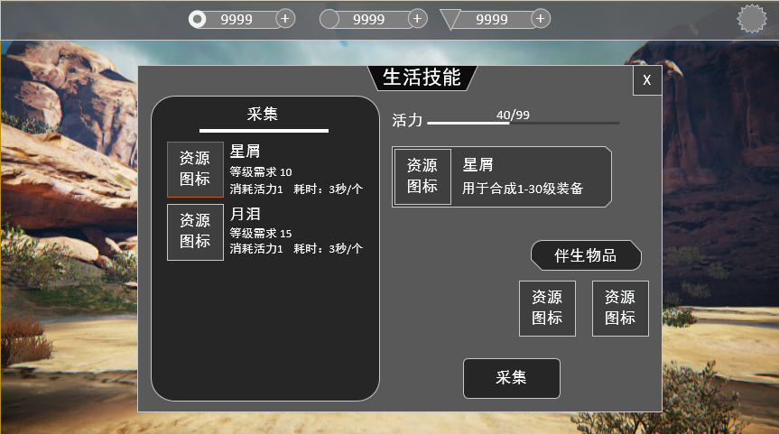

玩家剩余活力和活力上限

采集物品时可额外获得的物品

采集物列表，不可采集的物品图标为灰色。当前选中的物品边框发光
采集物信息（读表）
若玩家体力可采集当前物品，点击弹出二级界面。体力不足则提示“您体力不足以采集此物品”

 | 界面-二级界面
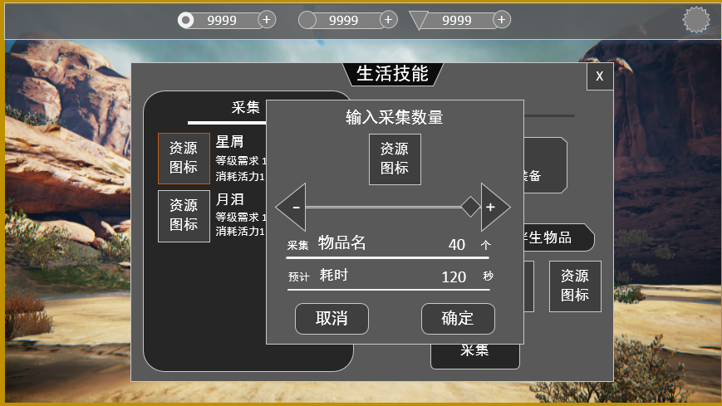

采集数输入。
棱形锚点按住可左右拖动，拖动锚点时下方的采集物数量和消耗体力同时变动。
点击两侧的加减三角形，每次+1 or -1
最大值为玩家体力可采集的物品次数，最小值为1个

采集数量和采集预计消耗时间（整数）。跟随采集数输入变动实时变化。

点击触发寻路，自动前往采集物所在场景，并开始采集
关闭二级界面

收益
采集物 伴生物品（如限时增益型道具），伴生物品跟采集物品挂钩（读表） 玩家采集物品在采集界面设定

采集说明
采集物品由玩家等级决定 等级越高，可采集的物品种类越多。 玩家通过界面中选择采集物品触发的采集，此行为可采集多次物品。 通过在场景中点击采集物只触发一次采集，采集物为玩家当前等级最高可采集的物品。 玩家每次只能选择采集一种物品。 玩家进入场景，走到采集物前播放采集动画，视为开始采集。 采集开始，依据采集物采集所需时间读条。每完成一次读条，采集1个物品。角色依据玩家设定的采集次数自动采集。

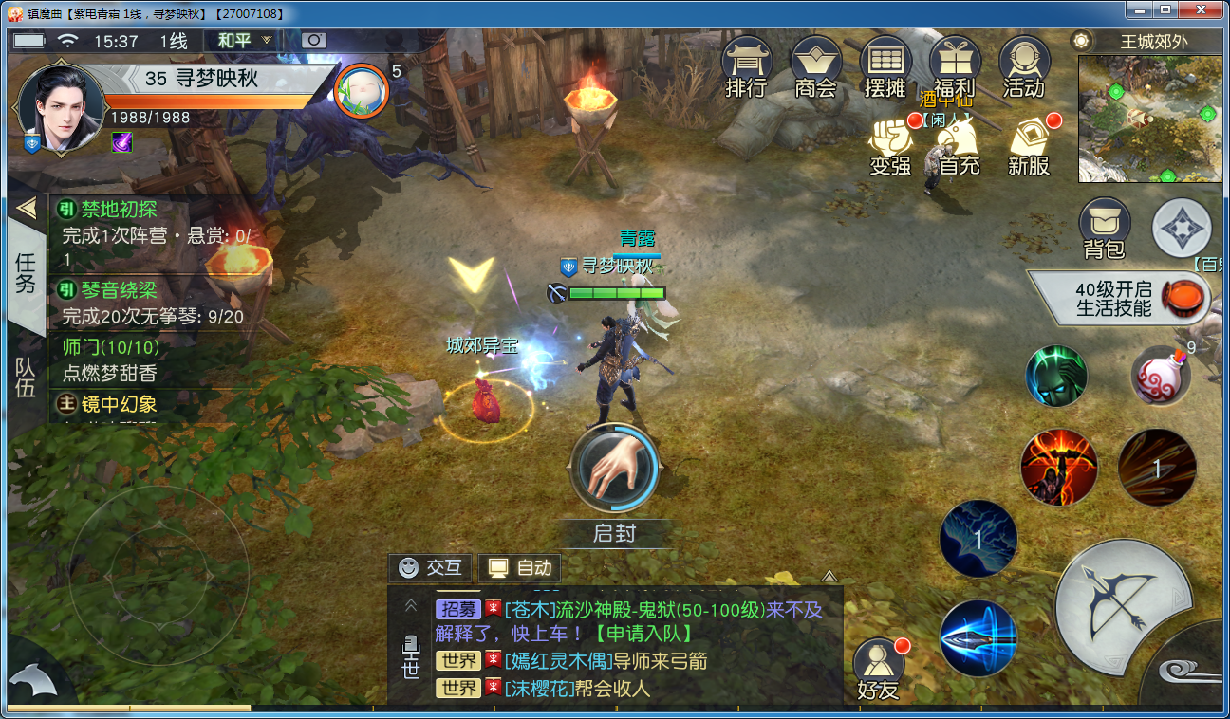

采集开始
在场景中点击采集物，只会采集一次，通过界面点击采集，可自动采集多次物品。 在界面中点击“采集”按钮后，玩家角色会触发自动寻路，走到采集场景，采集物面前，播放采集动画

美术需求
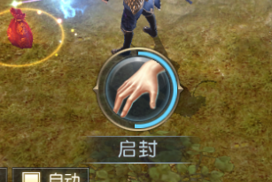
角色采集动画

参考：镇魔曲

矿石模型
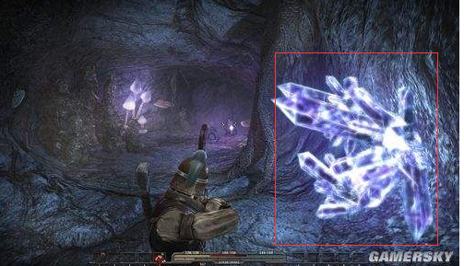

采集ui

